TC-11
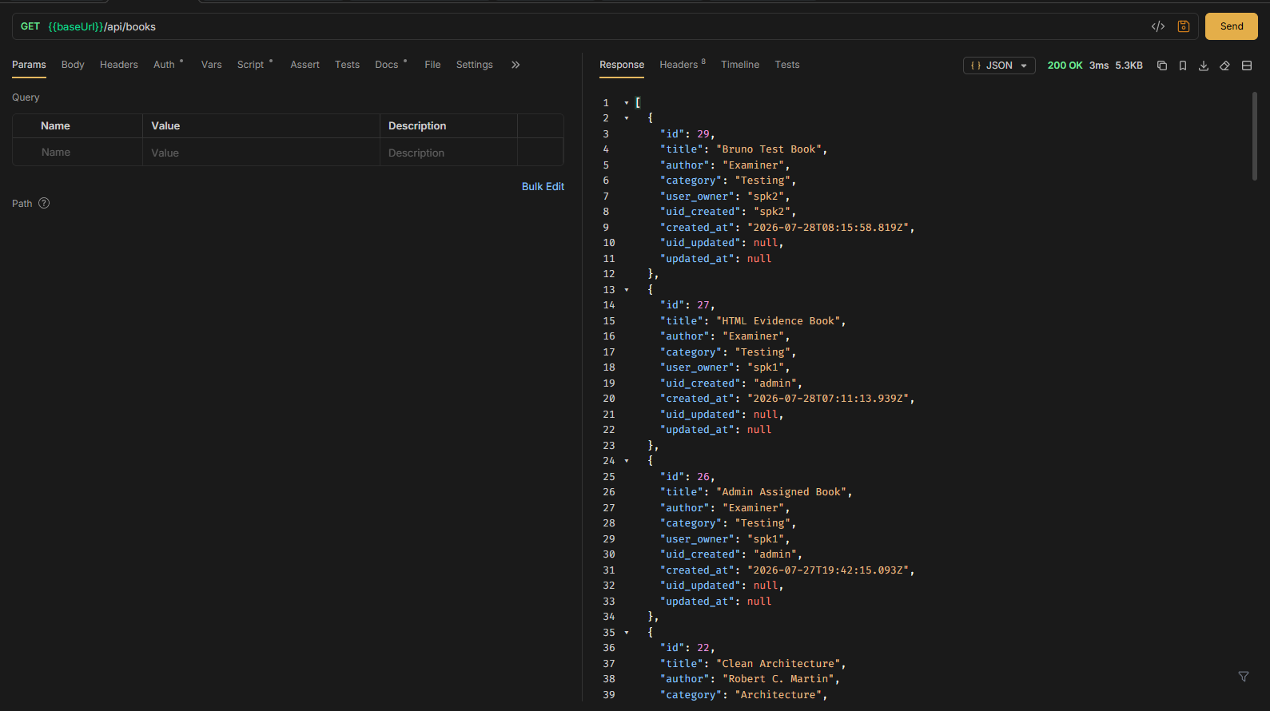
TC ID | Module | UC | Title | Type | Priority | Actor | Precondition | Test Steps | Expected Result | API / Tool | Status | Actual Result | Tester | Last Date Test | Note
TC-11 | Books | UC-03 | Admin ดูหนังสือทุกคลัง | API+UI | High | Admin | Login เป็น admin; มี seed มากกว่า 20 เล่ม | 1. Login admin 2. GET /api/books หรือเปิดหน้าคลัง | เห็นหนังสือทุกเจ้าของ; มีคอลัมน์เจ้าของ (UI) | GET /api/books · Bruno GET Books | Pass | ตามคาด | RAM | 2026-07-28

Login admin
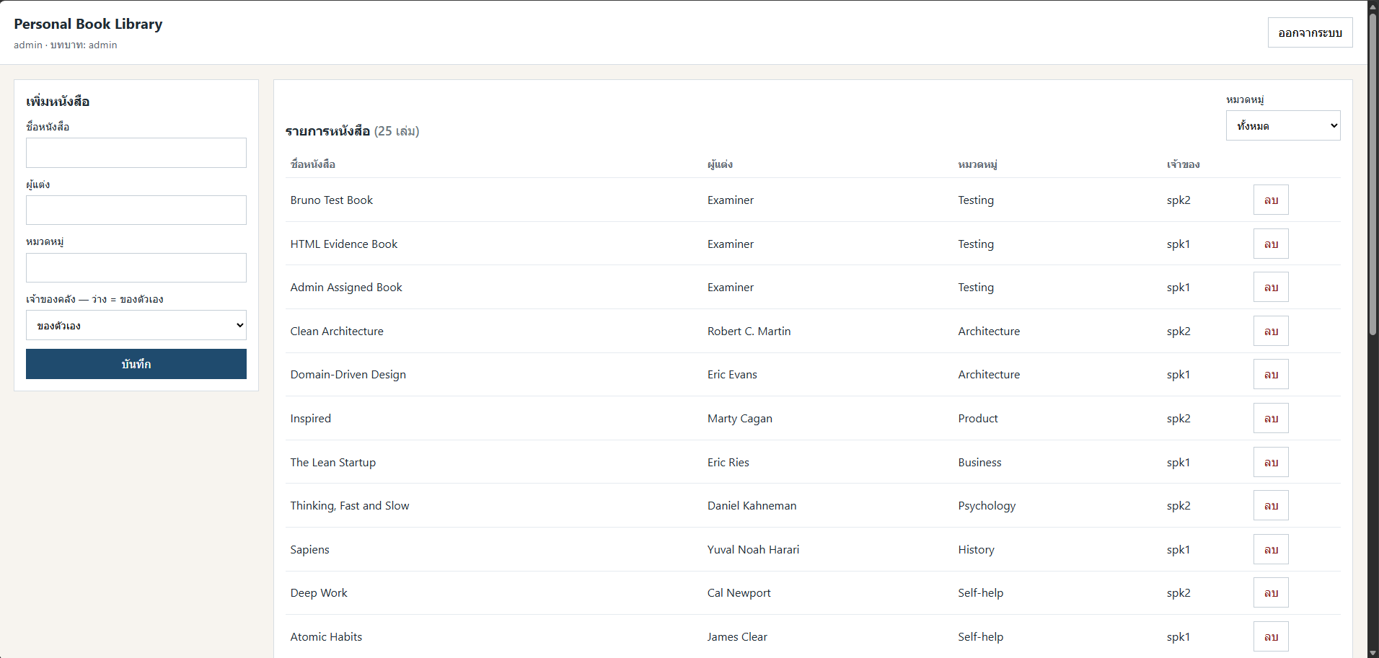

API

